Ex2-006
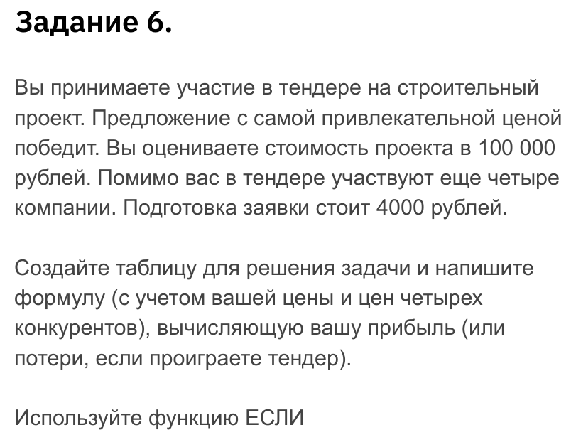
Стоимость проекта | 100,000 ₽
Стоимость заявки | 4,000 ₽

Компания | Ценовое предложение
Компания 1 | 90,000 ₽
Компания 2 | 74,000 ₽
Компания 3 | 65,000 ₽
Компания 4 | 89,000 ₽
Наше предложение | 69,000 ₽

Прибыль | потери | -4,000 ₽

